Engagement juges

 |  |  |  | Championnat Départemental Poussins
 |  |  |  |  | 25 et 26/05/2024 |  | à | FONTAINES SUR SAÔNE

Bulletin d'engagements JUGES |  |  |  |  |  |  |  |  |  | Date Limite
 |  |  |  |  |  |  |  |  |  | 3-May-24
 | A renvoyer par mail : |  |  | ctgymfille69@yahoo.fr , cd.rhone@fscf.asso.fr , juges.gymfille69@yahoo.fr, competitiongfrhone@gmail.com
 | Merci de joindre l'envoi aux 4 adresses

 | Association :
 | Ville :
Responsable des juges :

Quota obligatoire par club: 1 juge(non en formation) pour 6 poussins +1 responsable d'agrès ou un secrétaire d'agrès 1juge qui fait les 2 juges comptent pour 2
* Mettre ordre préférentiel sous les agrès (le choix 1 est privilégié mais le choix 2 voir 3 peuvent être pris si besoin), bien noter les agrès que les juges SAVENT juger.
** D1, D2, R6, RL
Nombre Total de gyms inscrites : |  | Samedi | Dimanche | *Table | *Barres | *Poutre | *Sol | *Formation Physique | **Niveau de Formation | Secrétaire | Contrôle Licences
 | NOM - PRENOMS des juges | Mettre une X sur le ou les jours où le juge peut juger |  |  |  |  |  |  |  | Responsable d'agrès
1
2
3
4
5
6
7
8
9
10
11
12
13
14

Engagements Gyms
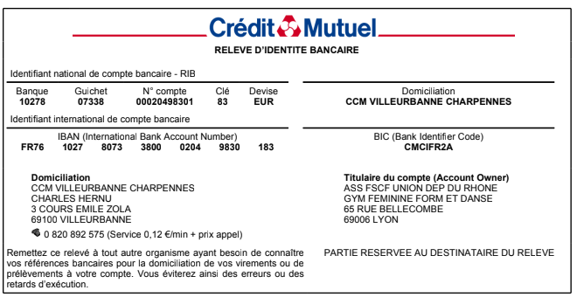
 |  | Championnat Départemental Poussins
 |  | 25 et 26/05/2024 | à | FONTAINES SUR SAÔNE

 |  | Engagement gymnastes |  | DATE LIMITE
 |  |  |  | 3-May-24

 |  | A renvoyer par mail : | ctgymfille69@yahoo.fr , cd.rhone@fscf.asso.fr , juges.gymfille69@yahoo.fr, competitiongfrhone@gmail.com
 |  | Merci de joindre l'envoi aux 4 adresses

 |  | Bulletin d'engagements GYMS nées en |  | 2017,2016,2015, 2014

 |  | Association :
 |  | Ville :
 |  | e-mail :
 | Equipe | Nombre de gyms | Catégorie | Coût/gymnaste (3€)
 | 1 |  |  | 0.00
 | 2 |  |  | 0.00
 | 3 |  |  | 0.00
 |  |  | TOTAL | 0.00

*Chèque libéllé à l'ordre de : | FSCF – Gym Féminine
 | avec indication au dos du chèque "Championnat Départemental Poussin (indiquer la saison en cours)"
Banque |  | N° de chèque
Emis par |  | Date
A renvoyer à : | Comité Départemental du Rhône - 65 rue Bellecombe - 69006 Lyon
:Virement bancaire possible en précisant bien " NOM du CLUB - Championnat Départemental Poussin" (RIB ci-dessous)

